vs開発資料
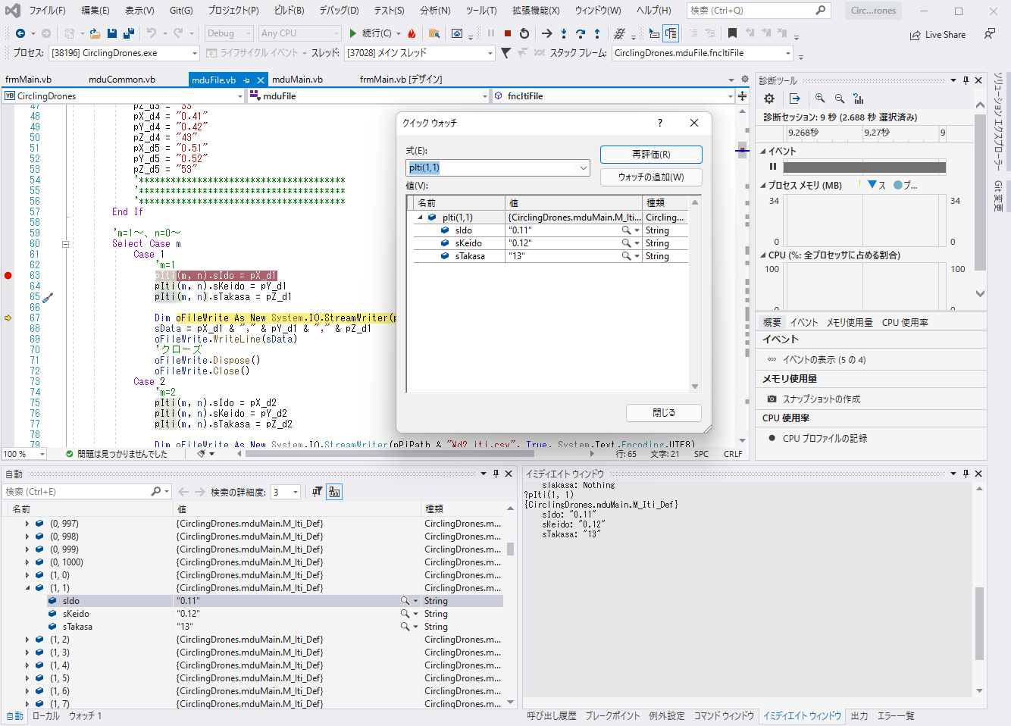
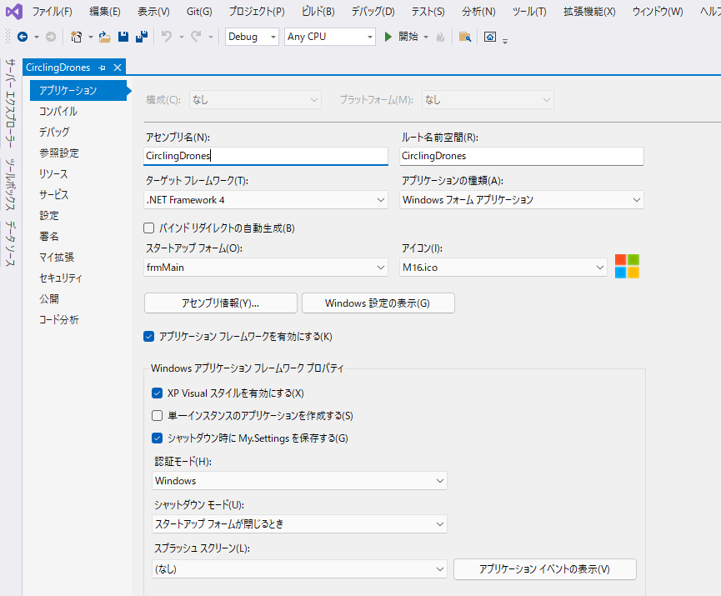
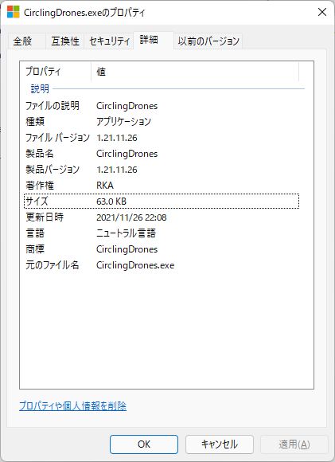
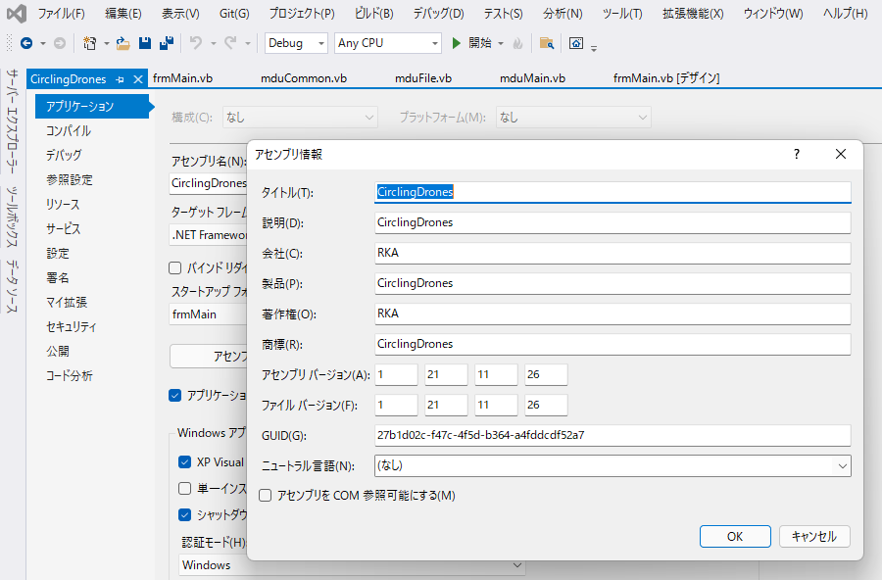
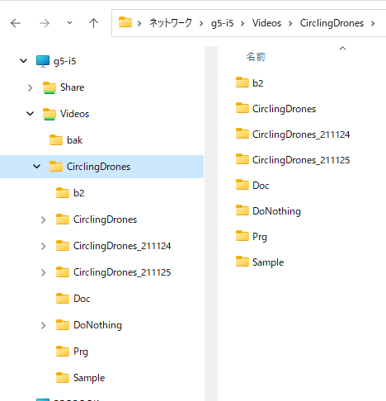
Readme.txt
 | 「RKA_con.ini」ファイルは、「CirclingDrones.exe」と同じフォルダに置く
 | 「3d_pot_test_plus.exe」は、「CirclingDrones.exe」と同じフォルダに置く
 | 「プロジェクト名.setup」は自宅では実行できないため、代わりに「DoNothing.exe」を実行する

VisualStudio2019
 | ソース管理 |  | 図参照、Gitを使わないため最新版は必ず保存する
 | デバック方法 |  | 図参照、ﾌﾞﾚｲｸﾎﾟｲﾝﾄ/ｳｫｯﾁ/ｲﾐﾃﾞｲﾄｳｨﾝﾄﾞｳ
 | リビルド |  | 図参照、Debug/Release
 | バージョン |  | 図参照

画面開発の場合の処理順番
 | frmMain.vb
 |  | frmMain_Load | 図参照

モジュール
 | frmMain.vb |  | 画面表示用モジュール
 | mduMain.vb |  | メインモジュール
 | mduFile.vb |  | ファイル用モジュール
 | mduCommon.vb |  | 共通関数用モジュール
 | mduProc |  | 制御用モジュール

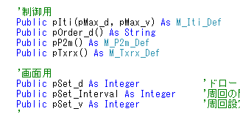
変数、配列の種類
 | ローカル変数 |  | Dim、プロシージャ内有効
 | メンバー変数 |  | 図参照、同一クラス内有効
 | パブリック変数 |  | 図参照、どこからでも有効
 | 1、2次元配列 |  | 図参照
 | 構造体 |  | pIti(m.n)=sIdo：dvの緯度情報
 | サブルーチンと関数

